【記入例】活動計画書
記入例
提出先：ダスキン健康保険組合 |  |  |  |  |  |  |  |  |  |  |  |  | 健康保険組合
 |  |  |  |  |  |  |  |  |  |  |  |  | 理事長 |  | 常務理事 |  | 事務長 |  |  |  |  | 係
保健事業 健康推進委員活動計画書

事業所名 |  |  | ダスキン○○○○ |  |  |  |  |  |  |  |  |  | 担当者 |  | ○○ ○○
テーマ |  |  | 各自が健康宣言をし、期限内にチャレンジする。
■計画書作成日 |  |  |  |  | ２０××年 〇月 〇〇日

■活動予算 |  |  |  | ※参加予定の被保険者１人当たり、上限１,０００円を支給します。
 | ＜１人当たりの予算＞ |  |  |  |  |  |  | ＜活動に参加予定の被保険者の人数 ＞
 | 1000円 |  |  |  |  | × |  | 50 |  |  |  |  |  | 人 | ＝ | 50,000 |  |  |  |  |  | 円

※参加者名簿を添付ください。うち、被保険者が判るように印をしてください。

■活動費用（該当の□に ☑ をいれてください）
 | ☑仮払いが必要（報告書確認の後、残金は返金いただきます） |  |  |  |  |  |  |  |  |  |  |  |  |  | □仮払いは不要(報告書確認の後、送金します）
 |  | 仮払希望日： |  |  |  | 9 | 月 |  | 1 | 日までに着金
■振込口座 |  |  |  | ※仮払・精算時の振込口座です
金融機関 |  |  |  |  |  |  |  |  |  |  | 口座名義 |  |  |  |  | 預金種別 |  | 口座番号
○○○○銀行 |  |  |  |  |  |  | 〇〇〇支店 |  |  |  | ダスキン〇〇〇〇〇 |  |  |  |  | 普通預金 |  | 1 | 2 | 3 | 4 | 5 | 6 | 7

■活動計画
活動期間 |  |  | ２０××年１０月１日～１０月３１日（１カ月）
活動計画 |  |  | ・活動内容を支店長会議で報告し、事前の告知をおつとめ等で行っていただく。 個人宣言表を人数分用意し支店に持ち帰ってもらう。 ・９月末までに個人宣言表を作成し準備いただく。 健康診断の結果などをもとに、各自が目標を立て、活動宣言表に記載する。 （血圧を下げる、体重を２キロ落とす、毎日１００００歩歩く 等々） ・活動期間にその成果を計測し、記録する。 →血圧の取り組み者用に、共有で使用できる血圧計等を用意する。 ・支店長の確認印を押印した宣言表を集計する。 ・集計結果により、表彰。参加賞は参加者全員。（途中挫折者も、宣言表は提出してもらう） ※表彰にあたり、健保からの補助以外に、会社の福利厚生費用も予算計上済。

参加人数 |  |  | 被保険者 |  |  |  |  |  | 50 |  |  | 人 | 被保険者以外（活動費予算の対象外） |  |  |  |  |  |  | 10 |  |  |  | 人

健保への連絡事項
 |  |  |  |  |  |  |  |  |  |  |  |  |  |  |  |  |  |  | 責任者 |  |  | 担当者
 |  |  |  |  |  |  |  |  |  |  |  |  |  |  |  |  |  |  | ○○ |  |  | △△

【記入例】参加者名簿
該当の方に☑
参加者名簿 （ □ 申請用 □ 実施報告用 ）

事業所名 |  | ダスキン○○○○○ |  |  | 担当者 |  |  | ○○ ○○

記入例
№ | 記号 | 番号 | 被〇 | 名前 |  | № | 記号 |  | 番号 | 被〇 | 名前
1 | 〇〇 | 〇〇〇 | 〇 | 〇〇 〇〇 |  | 31
2 | 〇〇 | 〇〇〇 | 〇 | 〇〇 〇〇 |  | 32
被保険者に〇
3 | 〇〇 | 〇〇〇 | 〇 | 〇〇 〇〇 |  | 33
4 | 〇〇 | 〇〇〇 | 〇 | 〇〇 〇〇 |  | 34
5 | 〇〇 | 〇〇〇 | 〇 | 〇〇 〇〇 |  | 35
6 | 〇〇 | 〇〇〇 | 〇 | 〇〇 〇〇 |  | 36
7 | 〇〇 | 〇〇〇 | 〇 | 〇〇 〇〇 |  | 37
8 | 〇〇 | 〇〇〇 | 〇 | 〇〇 〇〇 |  | 38
9 | 〇〇 | 〇〇〇 | 〇 | 〇〇 〇〇 |  | 39
10 | 〇〇 | 〇〇〇 | 〇 | 〇〇 〇〇 |  | 40
11 | 〇〇 | 〇〇〇〇〇 |  | 〇〇 〇〇 |  | 41
12 | 〇〇 | 〇〇〇〇〇 |  | 〇〇 〇〇 |  | 42
13 | 〇〇 | 〇〇〇〇〇 |  | 〇〇 〇〇 |  | 43
14 | 〇〇 | 〇〇〇〇〇 |  | 〇〇 〇〇 |  | 44
15 | 〇〇 | 〇〇〇〇〇 |  | 〇〇 〇〇 |  | 45
16 |  |  |  |  |  | 46
17 |  |  |  |  |  | 47
18 |  |  |  |  |  | 48
19 |  |  |  |  |  | 49
20 |  |  |  |  |  | 50
21 |  |  |  |  |  | 51
22 |  |  |  |  |  | 52
23 |  |  |  |  |  | 53
24 |  |  |  |  |  | 54
25 |  |  |  |  |  | 55
26 |  |  |  |  |  | 56
27 |  |  |  |  |  | 57
28 |  |  |  |  |  | 58
29 |  |  |  |  |  | 59
30 |  |  |  |  |  | 60

 | ★被保険者と、被保険者以外が判るように表示ください。

【記入例】活動報告書
記入例
提出先：ダスキン健康保険組合 |  |  |  |  |  |  |  |  |  |  | 健康保険組合
 |  |  |  |  |  |  |  |  |  |  | 理事長 |  | 常務理事 |  |  | 事務長 |  |  |  |  | 係
保健事業 健康推進委員活動報告書

事業所名 | ダスキン○○○○ |  |  |  |  |  |  |  |  |  | 担当者 |  | ○○ ○○
テーマ | 各自が健康宣言をし、期限内にチャレンジする。

■活動実施報告・・・参加した被保険者の人数と、活動に要した金額を入力してください。
※活動に参加した被保険者１人当たり 上限１,０００円を支給します。
ただし、「B 活動に要した金額」が「A 支給上限額」を下回る場合は、「B 活動に要した金額]が支給額になります。

1人当たり |  |  |  |  |  | 参加被保険者数 |  |  |  |  |  | A 支給上限額
1,000 |  |  | 円 | × |  | 50 |  |  |  | 人 | ＝ | 50,000 |  |  |  |  | 円

B 活動に要した金額 |  |  |  | ➤ | シート＜活動費明細書＞を添付してください。
50,560 |  |  | 円

■振込決定額・・・仮払い額がない場合は、仮払い額を「０」としてください。

A,Bいずれか小さい金額 |  |  |  |  |  |  |  | 仮払い額 |  |  |  |  |  |  |  | C 振振決定額
50,000 |  |  |  |  | 円 | － |  | 50,000 |  |  |  |  | 円 | ＝ |  | 0 |  |  |  |  |  | 円
 |  |  |  |  |  |  |  |  |  |  |  |  |  |  |  | （マイナスの場合は健保への返金額）
■振込口座
金融機関 |  |  |  |  |  |  |  |  | 口座名義 |  |  |  |  |  | 預金種別 |  |  | 口座番号
銀行 |  |  |  |  | 支店 |  |  |  |  |  |  |  |  |  | 普通預金

■活動報告 |  | ※別紙の参加者名簿は、被保険者が判るように記載ください
活動期間 | ２０××年１０月１日～１０月３１日（１カ月）
活動報告 | ・9月3日の支店長会議で活動内容を説明。 個人宣言表を人数分用意し、支店に持ち帰って貰った。 ・各職場の、おつとめで内容を説明。 ・９月末までに個人宣言表を作成し取り組む準備をしてもらった。 ・血圧の取り組み者用に、共有で使用できる血圧計等を用意。（部署備品） ・活動期間に取り組み成果を記録してもらった。 ・期間終了後、支店長は宣言表に確認印を押印し、担当者に送付。 ・担当者は全員分の集計結果をもとに、表彰対象者を確定。 ・管理責任者会議により、表彰・参加賞の内容を説明し承認を得る。 （途中挫折者も、宣言表は提出してもらえれば、参加賞の対象とした。） ＜取り組んだ個人目標 一部＞ ・血圧を今より下げる ・体重を２キロ落とす ・毎日１００００歩歩く ・毎日、ラジオ体操をする ・禁煙する 最後まで達成した人 ５２人／６０人（被保険者４５人 被保険者外 ７人）

参加人数 | 被保険者 |  |  |  |  |  | 50 |  |  | 人 | 被保険者以外（活動費予算の対象外） |  |  |  |  |  |  |  |  | 10 |  |  | 人
活動費用 | 主な用途 |  |  |  |  |  |  |  |  |  |  |  |  |  |  |  | 金額
 | ・計測機器の購入（領収証№１～２） ・達成者への賞品の購入（領収証№３～４） ・支店表彰状（領収書№５） 予算を超えた分は、会社の福利厚生予算の中で精算。 |  |  |  |  |  |  |  |  |  |  |  |  |  |  |  | 50,560

 |  |  |  |  |  |  |  |  |  |  |  |  |  |  |  |  |  |  |  |  |  |  | 円

◎健康管理委員の活動を通して感じたこと
 |  |  |  |  |  |  |  |  |  |  |  |  |  |  |  |  |  |  | 責任者 |  | 担当者
 |  |  |  |  |  |  |  |  |  |  |  |  |  |  |  |  |  |  | ○○ |  | △△

【記入例】活動費明細書
記入例
提出先：ダスキン健康保険組合 |  |  | 健康保険組合
 |  |  | 理事長 | 常務理事 | 事務長 |  |  |  | 係

保健事業 健康推進委員 活動費明細書

事業所名 |  | ダスキン○○○○○ |  | 担当者 |  | ○○ ○○

№ | 年月日 | 摘要 |  | 仮払内訳 |  | 精算内訳 |  | 残額
 | 2021-09-25 | ダスキン健康保険組合より |  | 50,000 |  |  |  | 50,000
1 | 2021-09-24 | 体組成計 |  |  |  | 8,690 |  | 41,310
仮払いが無ければ記載不要
2 | 2021-09-24 | 血圧計 |  |  |  | 9,130 |  | 32,180
3 | 2021-11-15 | 達成者賞（550円×52） |  |  |  | 28,600 |  | 3,580
4 | 2021-11-15 | 参加賞（330円×8） |  |  |  | 2,640 |  | 940
5 | 2021-11-15 | 表彰状（３支店） |  |  |  | 1500 |  | -560
照合できるように、この№を領収書に転記してください。
6
7
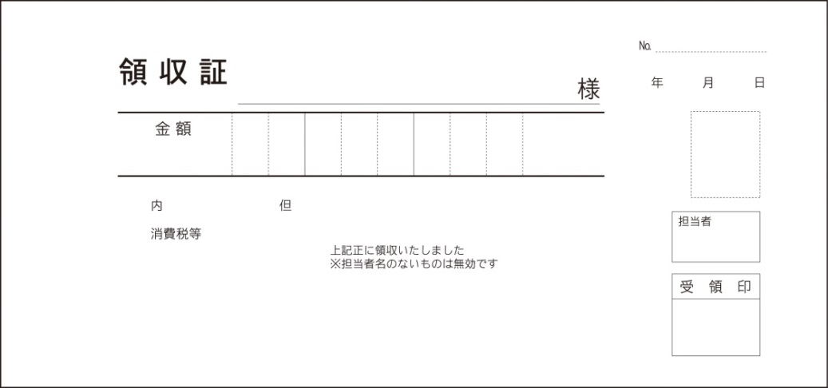
ダスキン〇〇〇〇〇
８
６
９
０
－
￥790-
体組成計代として
０3
２4
大阪市豊津町○○○
○○ ○○
○○
○○
１
9
8
9
10
11
12
13
14
15

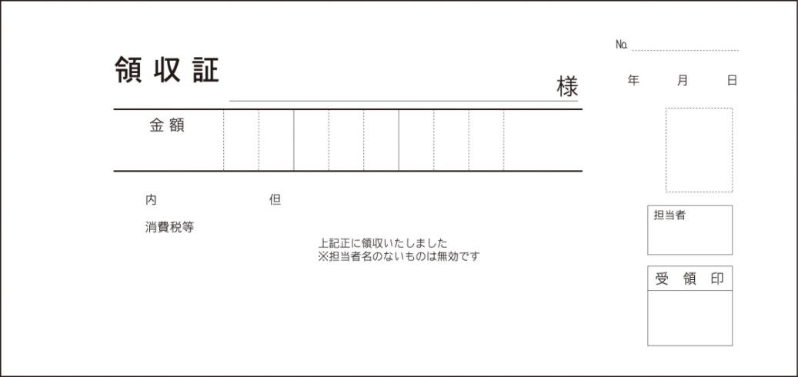
ダスキン〇〇〇〇〇
９
１
３
０
－
￥83０-
血圧計代として
大阪市豊津町○○○
○○ ○○
○○
○○
２

０3
9
２4

 |  |  |  | 仮払 |  | 支出合計 |  | 差額
 | 2021-11-15 | 合計 |  | 50,000 |  | 50,560 |  | -560

○○
△△
※仮払いをし、残金が発生した場合は、下記の口座に返金をいたします。 |  |  |  |  |  |  | 責任者 |  | 担当者
振込手数料はダスキン健康保険組合の負担です。
三井住友銀行 梅田支店 普通預金 ８０４８２４２ ダスキンケンコウホケンクミアイ

